Suite de Pruebas
SUITE DE PRUEBAS - [NOMBRE DE LA APLICACIÓN]
No. | Caso de Prueba | Prioridad | Precondiciones | Datos de Entrada | Pasos | Resultados Esperados | Resultado Obtenido | Estado Prueba
AREA FUNCIONAL: LOGIN DE USUARIO
1 | Happy Path | BAJA | * Acceso a internet * Un navegador web * Usuario y Password | Usuario (standard_user) Password (secret_sauce) | 1. Ingresar a: https://www.saucedemo.com/ 2. Ingresar el Usuario y Password proporcionados 3. Dar click al boton login | El Sistema debe permitir entrar a la pagina de inicio del sistema | 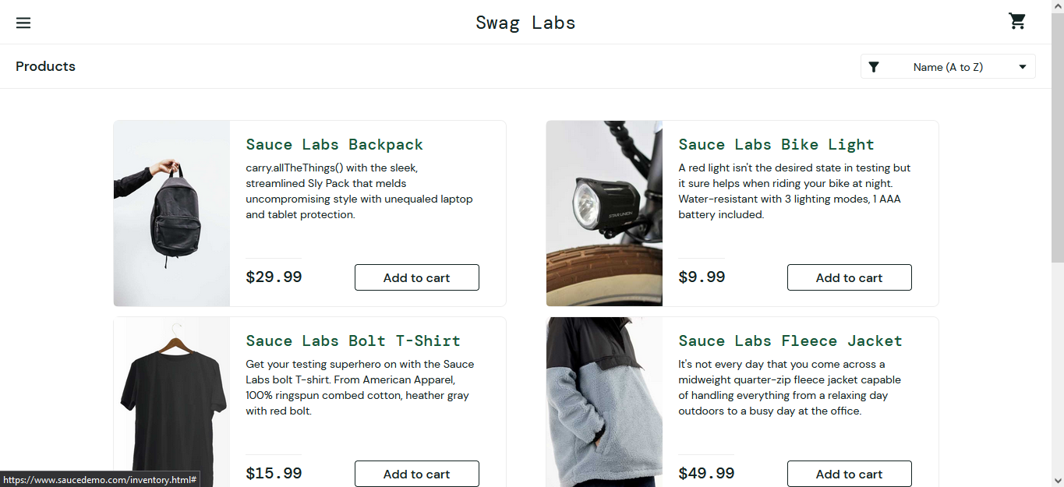 | Ok
2 | Inicio de sesión campos vacios | ALTA | * Acceso a internet * Un navegador web |  | 1. Ingresar a: https://www.saucedemo.com/ 2. Dejar el Usuario y Password vacios 3. Dar click al boton login | El sistema debe mostrar un mensaje de error y no debe permitir el acceso a la página de inicio |  | OK
3 | Inicio de sesión con campo password vacio | ALTA | * Acceso a internet * Un navegador web | Usuario (standard_user) | 1. Ingresar a: https://www.saucedemo.com/ 2. Ingresar unicamente el usuario proporcionado 3. Dar click al boton login | El sistema debe mostrar un mensaje de error y no debe permitir el acceso a la página de inicio |  | Ok
4 | Inicio de sesión con campo usuario vacio | ALTA | * Acceso a internet * Un navegador web | Password (secret_sauce) | 1. Ingresar a: https://www.saucedemo.com/ 2. Ingresar unicamente el password proporcionado 3. Dar click al boton login | El sistema debe mostrar un mensaje de error y no debe permitir el acceso a la página de inicio |  | Ok
AREA FUNCIONAL: ORDENAMIENTO DE FILTROS
1 | Ordenamiento por nombre ascendente | BAJA | * Acceso a internet * Un navegador web * Haber iniciado sesión | Usuario (standard_user) Password (secret_sauce) | 1. Ingresar a: https://www.saucedemo.com/ 2. Ingresar el Usuario y Password proporcionados 3. Dar click al boton login 4. Presionar el botón superior a la derecha 5. Seleccionar el filtro de ordenamiento por nombre ascendente | El sistema debe mostrar todos los productos ordenados por nombre de manera ascendente | 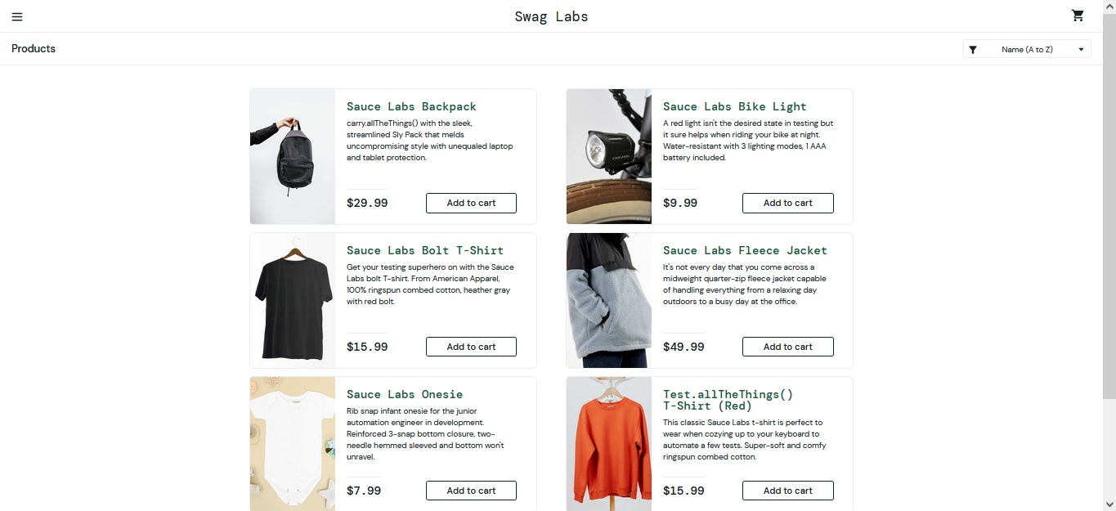 | OK
2 | Ordenamiento por nombre descendente | BAJA | * Acceso a internet * Un navegador web * Haber iniciado sesión | Usuario (standard_user) Password (secret_sauce) | 1. Ingresar a: https://www.saucedemo.com/ 2. Ingresar el Usuario y Password proporcionados 3. Dar click al boton login 4. Presionar el botón superior a la derecha 5. Seleccionar el filtro de ordenamiento por nombre descendente | El sistema debe mostrar todos los productos ordenados por nombre de manera descendente | 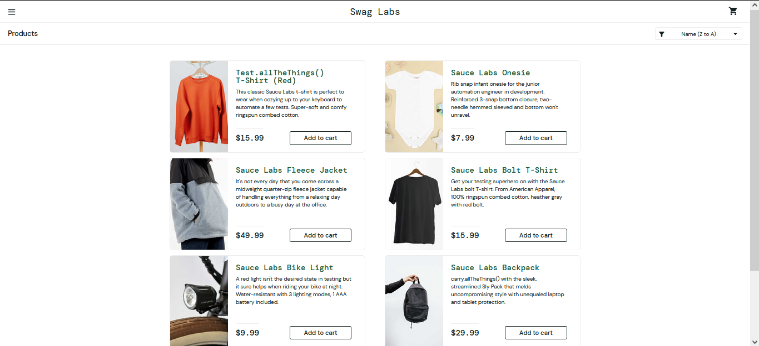 | Ok
3 | Ordenamiento por precio ascendente | BAJA | * Acceso a internet * Un navegador web * Haber iniciado sesión | Usuario (standard_user) Password (secret_sauce) | 1. Ingresar a: https://www.saucedemo.com/ 2. Ingresar el Usuario y Password proporcionados 3. Dar click al boton login 4. Presionar el botón superior a la derecha 5. Seleccionar el filtro de ordenamiento por precio ascendente | El sistema debe mostrar todos los productos ordenados por precio de manera ascendente | 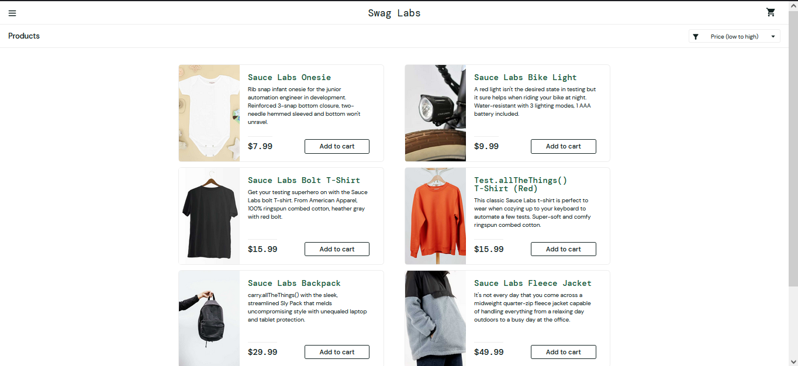 | OK
4 | Ordenamiento por precio descendente | BAJA | * Acceso a internet * Un navegador web * Haber iniciado sesión | Usuario (standard_user) Password (secret_sauce) | 1. Ingresar a: https://www.saucedemo.com/ 2. Ingresar el Usuario y Password proporcionados 3. Dar click al boton login 4. Presionar el botón superior a la derecha 5. Seleccionar el filtro de ordenamiento por precio descendente | El sistema debe mostrar todos los productos ordenados por precio de manera descendente | 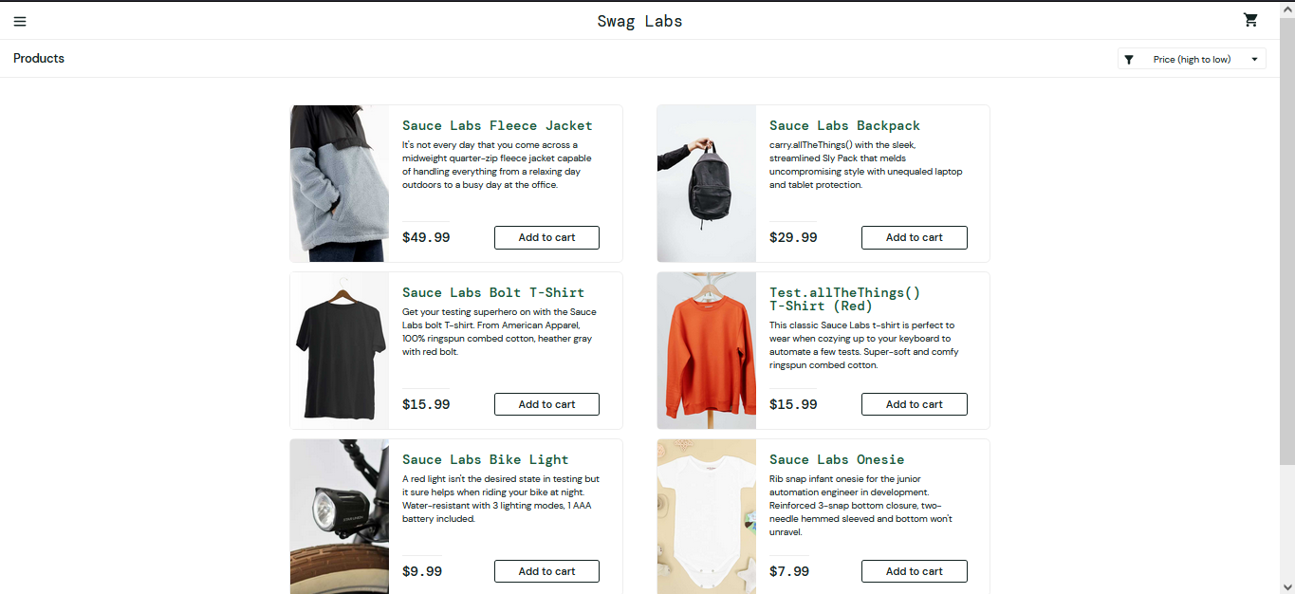 | OK
AREA FUNCIONAL: CARRITO DE COMPRAS
1 | Agregar productos al carrito de compras | ALTA | * Acceso a internet * Un navegador web * Haber iniciado sesión * El icono de carrito de compras debe mostrar una notificacion grafica con el numero de productos seleccionados * Durante el proceso de compra se le debe pedir al usuario que ingrese sus datos | Usuario (standard_user) Password (secret_sauce) Se debe seleccionar 2 o 3 productos cualesquiera de la lista de productos | 1. Ingresar a: https://www.saucedemo.com/ 2. Ingresar el Usuario y Password proporcionados 3. Dar click al boton login 4. Ir a la opcion productos 5. Agregar 3 productos al carrito | El sistema debe permitir agregar productos al carrito de compras asi como actualizar la notificación del icono y la lista de productos seleccionados | 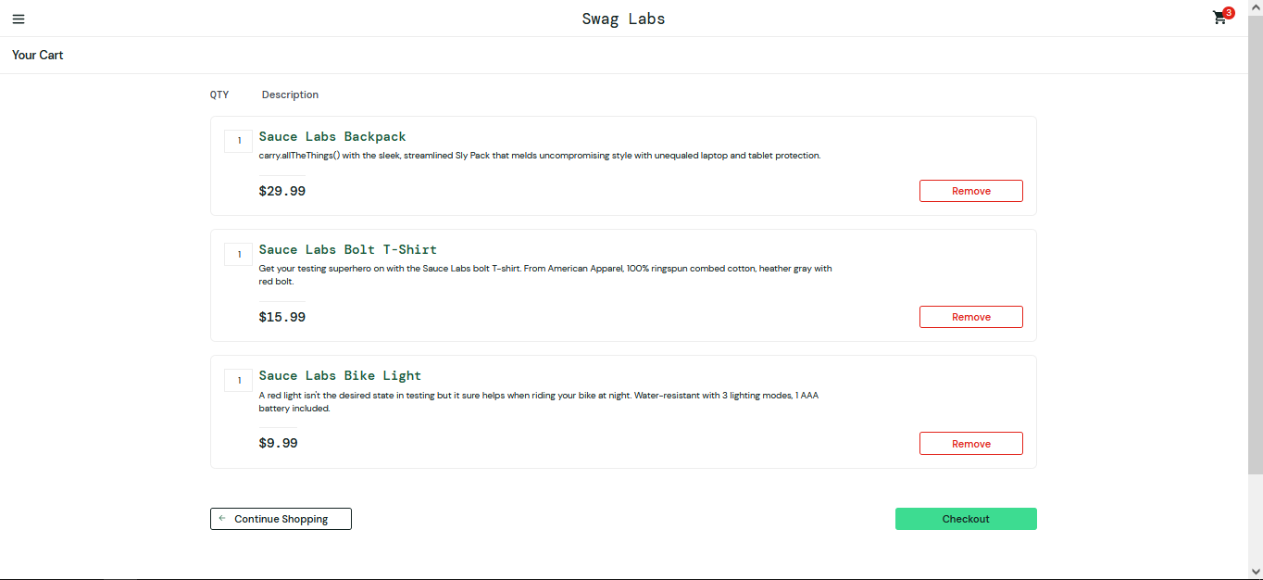 | Ok
2 | Eliminar productos del carrito de compras | ALTA | * Acceso a internet * Un navegador web * Haber iniciado sesión * El icono de carrito de compras debe mostrar una notificacion grafica con el numero de productos seleccionados * Durante el proceso de compra se le debe pedir al usuario que ingrese sus datos | Usuario (standard_user) Password (secret_sauce) El carrito de compras no debe estar vacio | 1. Ingresar a: https://www.saucedemo.com/ 2. Ingresar el Usuario y Password proporcionados 3. Dar click al boton login 4. Ir a la opcion productos 5. Agregar 2 o 3 productos al carrito 6. Presionar el icono del carrito 7. Eliminar 1 producto del carrito de compras | El sistema debe permitir eliminar productos del carrito de compras asi como actualizar la notificación del icono y la lista de productos seleccionados |  | Ok
3 | Finalizar compra | ALTA | * Acceso a internet * Un navegador web * Haber iniciado sesión * Durante el proceso de compra se le debe pedir al usuario que ingrese sus datos | Usuario (standard_user) Password (secret_sauce) El carrito de compras debe contener al menos 2 o 3 productos First Name (jose) Last Name (franco) Zip/Postal Code (19013) | 1. Ingresar a: https://www.saucedemo.com/ 2. Ingresar el Usuario y Password proporcionados 3. Dar click al boton login 4. Ir a la opcion productos 5. Agregar 2 o 3 productos al carrito 6. Presionar el icono del carrito 7. Eliminar 1 producto del carrito de compras 7. Dar click al botón Checkout 8. Ingresar los datos del cliente proporcionados 9. Dar click al botón Continue 10. Dar click al botón Finish | El sistema debe permitir poder finalizar la compra de los productos seleccionados del carrito de compras mostrando un mensaje satisfactorio para la confirmación del cliente | 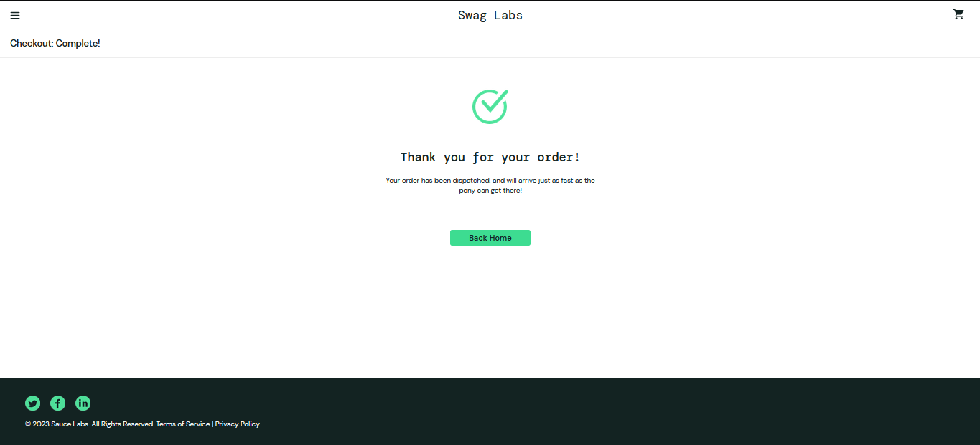 | Ok
4 | Validación de datos de usuario | ALTA | * Acceso a internet * Un navegador web * Haber iniciado sesión * Los datos de compra del usuario deben estar vacios | Usuario (standard_user) Password (secret_sauce) | 1. Ingresar a: https://www.saucedemo.com/ 2. Ingresar el Usuario y Password proporcionados 3. Dar click al boton login 4. Ir a la opcion productos 5. Presionar el icono del carrito 6. Dar click al botón Checkout 7.Dejar vacios los datos del cliente 8. Dar click al botón Continue 9. Dar click al botón Finish | El sistema no debe permitir poder finalizar la compra si los datos de compra del usuario estan vacios |  | Ok
5 | Validación minima de productos del carrito de compras | ALTA | * Acceso a internet * Un navegador web * Haber iniciado sesión + El carrito de compras debe estar vacio * El usuario debe ingresar los datos de compra | Usuario (standard_user) Password (secret_sauce) First Name (jose) Last Name (franco) Zip/Postal Code (19013) | 1. Ingresar a: https://www.saucedemo.com/ 2. Ingresar el Usuario y Password proporcionados 3. Dar click al boton login 4. Ir a la opcion productos 5. Presionar el icono del carrito 6. Dar click al botón Checkout 7. Ingresar los datos del cliente proporcionados 8. Dar click al botón Continue 9. Dar click al botón Finish | El sistema no debe permitir poder finalizar la compra si el carrito de compras no tiene ningun producto seleccionado |  | Error

